Simple
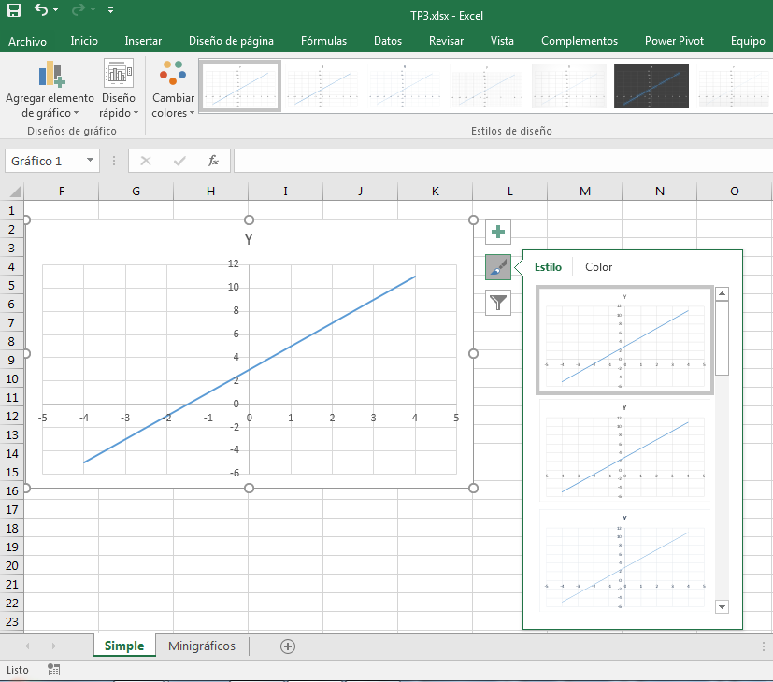
Ecuación de la recta Y = aX + b

 | a | 2
 | X | -4
 | b | 3

Recta
X | Y
-4 | -5
-3 | -3
-2 | -1
-1 | 1
0 | 3
1 | 5
2 | 7
3 | 9
4 | 11

Ecuación de la parábola Y = aX^2 + bX

 | a | 2
 | X | -4
 | b | 3

Parábola
X | Y
-4 | 32
-3 | 18
-2 | 8
-1 | 2
0 | 0
1 | 2
2 | 8
3 | 18
4 | 32

Ecuación de la parábola Y = aX^2 + bX

 | a | 2
 | X | -4
 | b | 3

Cúbica
X | Y
-4 | -80
-3 | -27
-2 | -4
-1 | 1
0 | 0
1 | 5
2 | 28
3 | 81
4 | 176

